Лист1
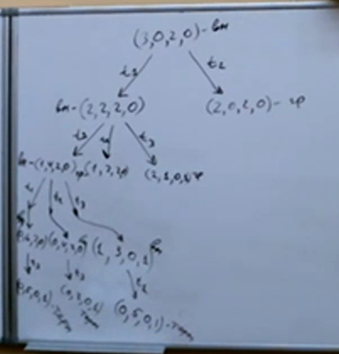
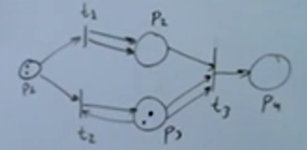
 | p1 | p2 | p3 | p4
m | 3 | 0 | 2 | 0
I | 1 | 0 | 0 | 0
I | 1 | 0 | 1 | 0
I | 0 | 1 | 2 | 0
O | 0 | 2 | 0 | 0
O | 0 | 0 | 1 | 0
O | 0 | 0 | 0 | 1

